상품제안서
LED 키캡 키링 1 3 4구 주문제작 | 상품코드: F32686

 |  |  |  |  |  |  | 02-412-0044 | www.easy1.co.kr
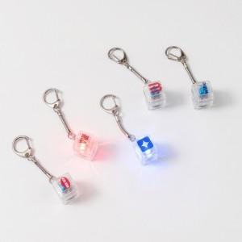

【상세/제작정보】 | 요즘 대세 판촉물

【인쇄/포장옵션】 | 풀칼라 / 포장불가능

【공급단가】 | 수량 | 200~ | 500~ | 1,000~ | 3,000~ | 5,000~
*VAT별도 | 1구 | 2,250원 | 2,170원 | 2,100원 | 2,020원 | 1,950원
 | 3구 | 3,000원 | 2,900원 | 2,800원 | 2,700원 | 2,600원
 | 4구 | 3,750원 | 3,620원 | 3,500원 | 3,370원 | 3,250원

【상품 URL】 | https://dev.easy1.co.kr:443/src/goods_detail.php?gdno=32686

